Estadísticas
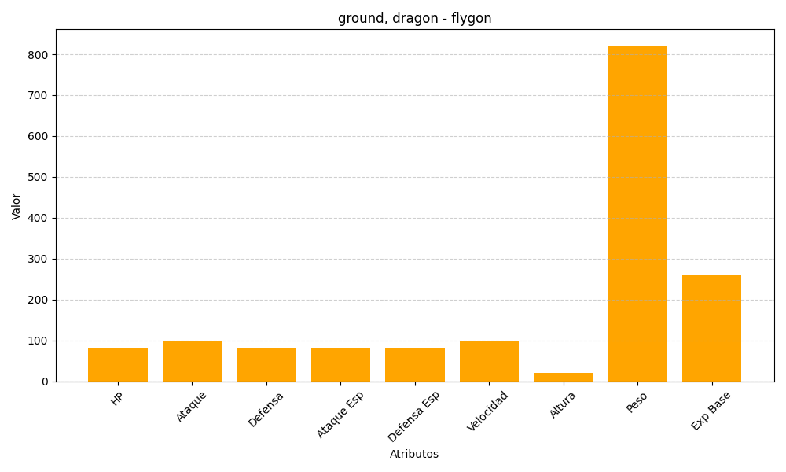
ID | Nombre | Tipo | HP | Ataque | Defensa | Ataque Especial | Defensa Especial | Velocidad | Altura | Peso | Experiencia Base
330 | flygon | ground, dragon | 80 | 100 | 80 | 80 | 80 | 100 | 20 | 820 | 260

